상품제안서
국산 리유저블 더블월머그 이중텀블러 450ml | 상품코드: S23916

 |  |  |  |  |  |  | 02-713-8555 | www.synergygift.co.kr
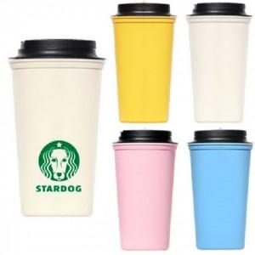

【상세/제작정보】 | 국내제조 / 냉.온 가능 / BPA free / 이중텀블러

【인쇄/포장옵션】 | 실크 / 포장지포장

【공급단가】 | 수량 | 100~ | 300~ | 500~ | 1,000~ | 3,000~
*VAT별도 | 단가 | 4,050원 | 3,900원 | 3,750원 | 3,600원 | 3,510원

【상품 URL】 | https://www.synergygift.co.kr:443/src/goods_detail.php?gdno=23916

